Couverture
MODÈLE DE BUDGET POUR LES CENTRES DE VACCINATION COVID-19 À HAUT DÉBIT
Modèle de budget pour la mise en place et/ou le fonctionnement de centres de vaccination à haut débit contre la COVID-19

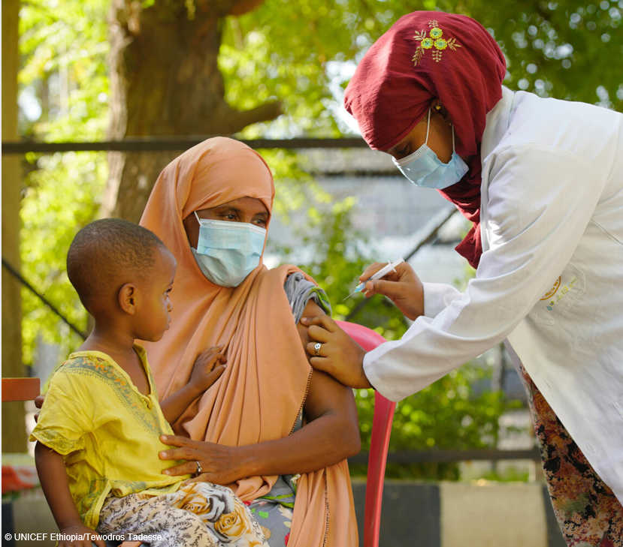

Version | 1.1
Publié le | 21.02.2022
Développé par | Ulla Griffiths, UNICEF, New York et Kelsey Vaughan, UNICEF (Consultant)
Afficher
Personne à contacter | ugriffiths@unicef.org, kvaughan@unicef.org

